关系图
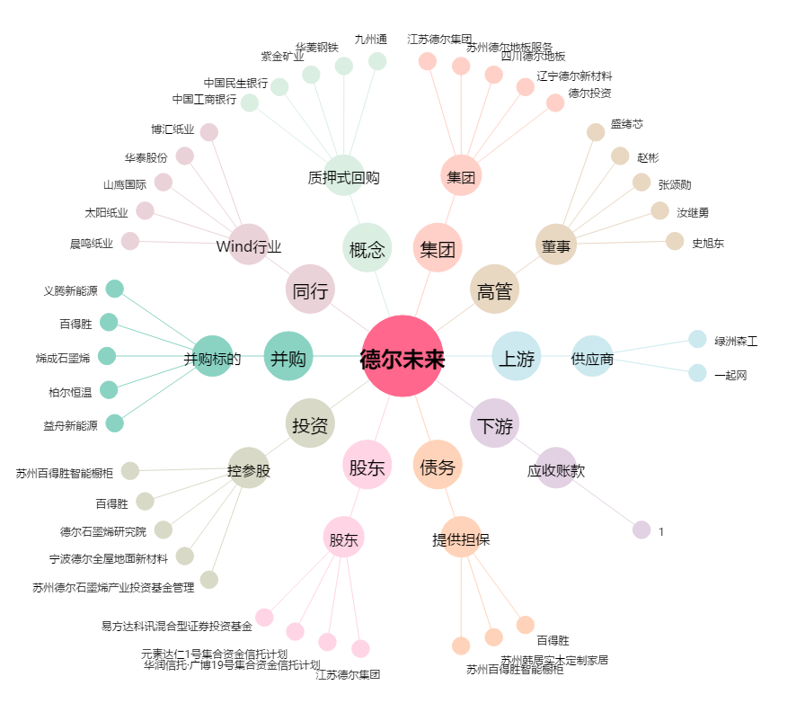
德尔未来[002631.SZ] - 关系概览图

